結果卒論用
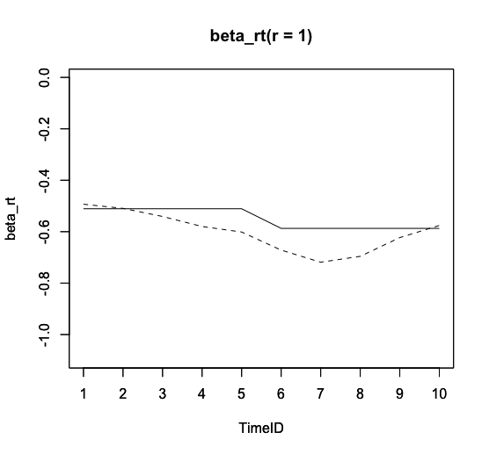
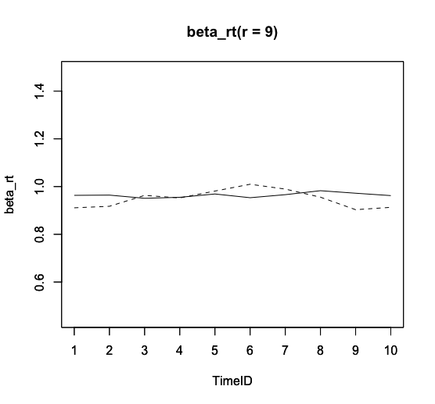
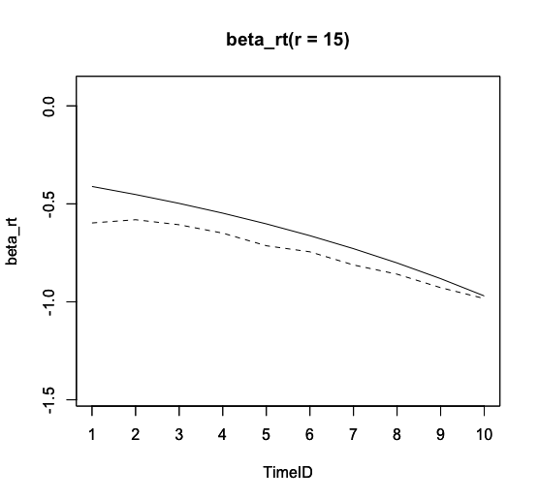
シミュレーション実験 |  |  |  |  |  |  |  |  |  |  |  |  | 実データ実験 |  |  |  |  |  |  | パラメータ推定値
 |  |  |  |  |  |  |  |  |  |  |  |  |  | 全員 |  |  | 指示なしの人だけ
既存モデル | こっちも論文に載せる |  |  |  |  |  |  |  |  |  |  |  | 既存モデル
T=0~1 |  |  |  |  |  |  |  |  |  |  |  |  |  | WAIC | 5361.5808994 |  | WAIC | 3279.4436184 |  |  | 提案モデル
j | r | t | theta$RMSE | pai_0r$RMSE | pai_1r$RMSE | beta_k$RMSE | theta$BIAS | pai_0r$BIAS | pai_1r$BIAS | beta_rk$BIAS | meanRhat | maxRhat |  | RhatMax | 1.0021797472 |  | RhatMax | 1.002327809 |  |  |  |  | 1 | 2 | 3 | 4 | 5 | 6 | 7 | 8 | 9 | 10 | 11 | 12 | 13 | 14 | 15 | 16
60 | 10 | 3 | 0.317 | 0.413 | 0.503 | 0.084 | -0.058 | 0.000 | -0.073 | 0.000 | 1.001 | 1.008 |  | RhatMean | 0.99919370508 |  | RhatMean | 0.99944144575 |  |  | theta |  | 0.23976685891 | 0.93747065443 | 0.67914696356 | 0.89320571753 | 0.23712436344 | -0.45186907007 | -0.64438039618 | -0.11507573047 | -0.5023136012 | 0.19047185086 | 0.46479677423 | -0.12472764808 | -0.84293417676 | 0.57181770527 | 0.059986712052 | -1.5618427292
 |  | 5 | 0.343 | 0.572 | 0.674 | 0.100 | 0.117 | 0.000 | 0.220 | 0.000 | 1.000 | 1.006 |  | SE Mean | 0.18557589176 |  | SE Mean | 0.25009039948 |  |  |  |  | 17 | 18 | 19 | 20 | 21 | 22 | 23 | 24 | 25 | 26 | 27 | 28 | 29 | 30 | 31 | 32
 |  | 10 | 0.347 | 0.470 | 0.635 | 0.099 | 0.060 | 0.000 | 0.046 | 0.000 | 1.000 | 1.004 |  | SE SD | 0.009843495287 |  | SE SD | 0.014726089725 |  |  |  |  | -0.031740280849 | -0.1258386752 | 0.46651720018 | 0.23408092564 | 0.2853150756 | -0.70218089171 | 0.29746999671 | 0.19581811513 | 0.16689107921 | 0.19963895421 | 0.53869904899 | 0.55263539305 | 0.82018629607 | 0.94482272752 | 0.54050970562 | 0.29809269429
 | 15 | 3 | 0.283 | 0.582 | 0.573 | 0.069 | -0.063 | 0.000 | -0.028 | 0.000 | 1.001 | 1.010 |  | WBIC | 3071.706 |  | WBIC | 1927.215 |  |  |  |  | 33 | 34 | 35 | 36 | 37 | 38 | 39 | 40 | 41 | 42 | 43 | 44 | 45 | 46 | 47 | 48
 |  | 5 | 0.254 | 0.498 | 0.573 | 0.080 | -0.034 | 0.000 | -0.038 | 0.000 | 1.001 | 1.009 | TimeID/Tなし |  |  |  |  |  |  |  |  |  | 0.23882923736 | -0.24525178293 | -0.61766548577 | -0.60437468878 | -0.43918886033 | -0.17314928274 | 0.31787853637 | 0.33684687286 | 0.0631479605 | 0.61878325137 | -0.11899239826 | 0.29991690116 | -0.30705981148 | -0.1728997708 | 0.78470058589 | -0.87864422582
 |  | 10 | 0.279 | 0.474 | 0.718 | 0.084 | 0.040 | 0.000 | 0.006 | 0.000 | 1.000 | 1.005 |  | WAIC | 5327.9079766 |  | WAIC | 3265.0448764 |  |  |  |  | 49 | 50 | 51 | 52 | 53 | 54 | 55 | 56 | 57 | 58 | 59 | 60 | 61 | 62 | 63 | 64
90 | 10 | 3 | 0.315 | 0.503 | 0.567 | 0.064 | -0.072 | 0.000 | -0.034 | 0.000 | 1.000 | 1.008 |  | RhatMax | 1.0036283049 |  | RhatMax | 1.0059136524 |  |  |  |  | 0.41214356501 | -0.18525370303 | -0.14718220586 | 0.61181616437 | 0.010124457657 | -1.2568831685 | 0.42163044971 | 0.07792040133 | -0.24514527469 | 0.16530719874 | -1.0442040806 | 0.15696971342 | -0.069038509107 | 0.1018743536 | -0.18535705181 | -0.050757282919
 |  | 5 | 0.313 | 0.468 | 0.550 | 0.071 | -0.026 | 0.000 | -0.111 | 0.000 | 1.000 | 1.008 |  | RhatMean | 0.99923210082 |  | RhatMean | 0.99972461935
 |  | 10 | 0.323 | 0.515 | 0.612 | 0.095 | -0.024 | 0.000 | -0.033 | 0.000 | 1.000 | 1.007 |  | SE Mean | 0.19099455644 |  | SE Mean | 0.25277721881 |  |  |  |  | -0.039491073812 | 0.062643749682 | 0.22979055889 | 0.20406856335 | -0.35533843257 | -0.22161660615 | -0.90421756149 | 0.80339805525 | -0.081516589022 | -0.39256639768 | -0.47130908294 | -0.10411639745 | 0.081688509753 | 0.13550770416 | 0.58153786481 | 0.81386527577
 | 15 | 3 | 0.262 | 0.423 | 0.514 | 0.077 | -0.046 | 0.000 | -0.068 | 0.000 | 1.001 | 1.009 |  | SE SD | 0.010055383327 |  | SE SD | 0.014569313233
 |  | 5 | 0.309 | 0.783 | 0.694 | 0.083 | 0.001 | 0.000 | -0.077 | 0.000 | 1.000 | 1.008 |  | WBIC | 3048.874 |  | WBIC | 1916.641 |  |  |  |  | 0.36313219795 | 0.16494075606 | 0.57085599968 | 0.81901848045 | 0.13940795266 | -0.45106824186 | -0.54125103498 | -0.0712988201 | -0.9597746318 | 0.5064311817 | 0.7146007153 | 0.0319068711 | -0.33060428623 | 0.12998667521 | -0.12902450775 | 0.16094245762
 |  | 10 | 0.281 | 0.532 | 0.594 | 0.076 | 0.044 | 0.000 | -0.077 | 0.000 | 1.000 | 1.008
120 | 10 | 3 | 0.313 | 0.535 | 0.588 | 0.066 | 0.096 | 0.000 | 0.072 | 0.000 | 1.000 | 1.008 | 提案モデル |  |  |  |  |  |  |  |  |  | -0.39930727074 | -0.25955307091 | -0.35085803089 | 0.8350744984 | -0.073912165928 | 0.17610401597 | -0.22006756173 | -0.011357800307 | -0.17284547012 | -0.89202486838 | 0.63667224356 | 0.40798681734 | 0.90010601598 | 0.28479441196 | 0.82205139176 | 0.73865791993
 |  | 5 | 0.325 | 0.447 | 0.533 | 0.065 | 0.053 | 0.000 | 0.082 | 0.000 | 1.000 | 1.010 |  | WAIC | 5027.951026 |  | WAIC | 3134.7193629
 |  | 10 | 0.324 | 0.448 | 0.614 | 0.081 | -0.017 | 0.000 | -0.080 | 0.000 | 1.000 | 1.007 |  | RhatMax | 1.0259056914 |  | RhatMax | 1.0183638945 |  |  |  |  | -0.53513442506 | 1.0844746432 | 0.46029820069 | -1.271401164 | 0.29500863786 | -0.3705234465 | -0.8914140694 | 0.47667593595 | 0.14209318814 | -0.036330178116 | -1.076036674 | -0.43562142882 | -0.14228632379 | -0.18316506658 | -0.55224735361 | 0.23959107892
 | 15 | 3 | 0.270 | 0.484 | 0.460 | 0.056 | -0.030 | 0.000 | -0.106 | 0.000 | 1.002 | 1.015 |  | RhatMean | 1.0076595876 |  | RhatMean | 1.0040694843
 |  | 5 | 0.269 | 0.457 | 0.576 | 0.067 | -0.013 | 0.000 | 0.014 | 0.000 | 1.002 | 1.015 |  | SE Mean | 0.20720681025 |  | SE Mean | 0.27352775623 |  |  |  |  | 0.089743801136 | -0.3099386549 | 0.57193314159 | 0.18007701031 | 0.20565401777 | -0.74967354586
 |  | 10 | 0.278 | 0.509 | 0.639 | 0.069 | -0.022 | 0.000 | -0.053 | 0.000 | 1.000 | 1.008 |  | SE SD | 0.011228006157 |  | SE SD | 0.015252328202
T=0~1じゃない |  |  | 0.300 | 0.506 | 0.590 | 0.077 | 0.000 | 0.000 | -0.019 | 0.000 | 1.000 | 1.008 |  | WBIC | 3033.753 |  | WBIC | 1900.211
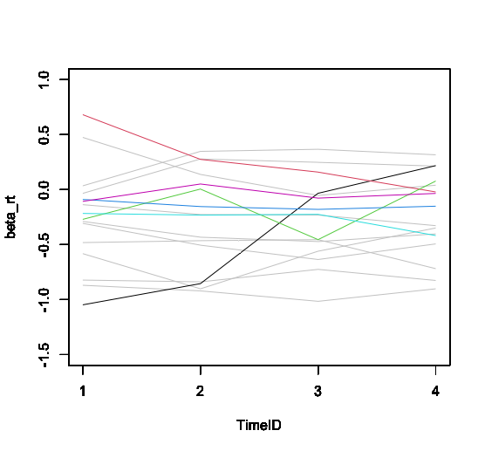
j | r | t | theta$RMSE | pai_0r$RMSE | pai_1r$RMSE | beta_k$RMSE | theta$BIAS | pai_0r$BIAS | pai_1r$BIAS | beta_rk$BIAS | meanRhat | maxRhat | 提案モデル2 |  |  |  |  |  |  |  |  | r | 1 | 2 | 3 | 4 | 5 | 6 | 7 | 8 | 9 | 10 | 11 | 12 | 13 | 14 | 15 | 16
60 | 10 | 3 | 0.281 | 0.581 | 0.651 | 0.089 | -0.005 | 0.000 | -0.023 | 0.000 | 1.002 | 1.010 | beta_kにしたやつ |  |  |  |  |  |  |  | alpha_r |  | 0.712 | 1.069 | 1.565 | 0.969 | 1.140 | 0.930 | 0.817 | 1.316 | 0.768 | 1.000 | 1.158 | 1.230 | 1.021 | 0.681 | 1.156 | 0.866
60 | 15 | 3 | 0.226 | 0.463 | 0.649 | 0.070 | 0.007 | 0.000 | 0.058 | 0.000 | 1.002 | 1.010 |  | WAIC | 5225.0498436 |  | WAIC | 3190.801501
60 | 10 | 5 | 0.334 | 1.071 | 0.917 | 0.074 | -0.010 | 0.000 | 0.007 | 0.000 | 1.002 | 1.009 |  | RhatMax | 1.0523828269 |  | RhatMax | 1.0230829094 |  |  | beta_rt | 1 | -0.48 | -0.03 | -0.87 | -0.58 | -0.14 | 0.47 | -0.29 | 0.03 | -0.82 | -0.31 | -1.05 | 0.68 | -0.27 | -0.09 | -0.22 | -0.11
60 | 15 | 5 | 0.240 | 0.362 | 0.642 | 0.079 | 0.000 | 0.000 | 0.064 | 0.000 | 1.004 | 1.015 |  | RhatMean | 1.0174102946 |  | RhatMean | 1.003586148 |  |  |  | 2 | -0.46 | 0.28 | -0.92 | -0.90 | -0.23 | 0.14 | -0.43 | 0.35 | -0.84 | -0.51 | -0.85 | 0.28 | 0.01 | -0.15 | -0.23 | 0.05
60 | 10 | 10 | 0.284 | 0.413 | 0.890 | 0.086 | 0.007 | 0.000 | -0.040 | 0.000 | 1.002 | 1.009 |  | SE Mean | 0.19777662776 |  | SE Mean | 0.28281533713 |  |  |  | 3 | -0.45 | 0.25 | -1.02 | -0.56 | -0.23 | -0.05 | -0.47 | 0.37 | -0.73 | -0.64 | -0.03 | 0.16 | -0.45 | -0.18 | -0.22 | -0.08
60 | 15 | 10 | 0.245 | 0.591 | 0.952 | 0.072 | -0.001 | 0.000 | 0.025 | 0.000 | 1.002 | 1.010 |  | SE SD | 0.0095192436158 |  | SE SD | 0.016069522751 |  |  |  | 4 | -0.72 | 0.21 | -0.90 | -0.35 | -0.33 | 0.04 | -0.40 | 0.32 | -0.83 | -0.49 | 0.22 | -0.02 | 0.08 | -0.15 | -0.42 | -0.03
90 | 10 | 3 | 0.285 | 0.252 | 0.639 | 0.080 | -0.009 | 0.000 | 0.194 | 0.000 | 1.002 | 1.012 |  | WBIC | 3038.6 |  | WBIC | 1863.71
90 | 15 | 3 | 0.237 | 0.431 | 0.744 | 0.060 | 0.019 | 0.000 | -0.025 | 0.000 | 1.002 | 1.010 | 提案モデル3 |  |  |  |  |  |  |  | d_rk | 1 | 0.00 | 0.00 | 0.00 | 0.00 | 0.00 | 0.00 | 0.00 | 0.00 | 0.00 | 0.00 | 0.00 | 0.00 | 0.00 | 0.00 | 0.00 | 0.00
90 | 10 | 5 | 0.295 | 0.487 | 0.861 | 0.066 | 0.013 | 0.000 | -0.108 | 0.000 | 1.002 | 1.011 | beta_rtを既存モデルのに差し替えたやつ |  |  |  |  |  |  |  |  | 2 | -2.13 | -0.86 | -0.92 | -1.62 | -2.30 | -1.63 | -1.18 | -1.41 | -1.00 | -1.52 | -1.66 | -0.96 | -1.08 | -1.69 | 0.19 | -0.90
90 | 15 | 5 | 0.241 | 0.474 | 0.883 | 0.050 | 0.003 | 0.000 | -0.033 | 0.000 | 1.003 | 1.012 |  | WAIC | 5104.4631396 |  | WAIC | 3154.3312669 |  |  |  | 3 | -0.23 | -0.51 | -1.26 | -1.27 | -0.28 | -0.64 | -0.09 | -0.65 | -0.45 | -0.13 | -0.66 | -0.10 | -0.70 | -0.71 | -1.20 | -0.46
90 | 10 | 10 | 0.297 | 0.319 | 0.901 | 0.049 | 0.012 | 0.000 | -0.261 | 0.000 | 1.002 | 1.012 |  | RhatMax | 1.0077306562 |  | RhatMax | 1.0030952763 |  |  |  | 4 | 0.63 | 0.54 | 0.39 | 0.77 | 0.80 | 0.48 | 0.71 | 0.75 | 0.47 | 0.38 | 0.92 | 0.21 | 0.73 | 0.42 | 1.37 | 0.06
90 | 15 | 10 | 0.235 | 0.345 | 0.774 | 0.062 | -0.017 | 0.000 | 0.022 | 0.000 | 1.002 | 1.012 |  | RhatMean | 0.9999903599 |  | RhatMean | 0.9994140342 |  |  |  | 5 | 1.73 | 0.83 | 1.79 | 2.12 | 1.78 | 1.80 | 0.56 | 1.31 | 0.98 | 1.26 | 1.40 | 0.84 | 1.05 | 1.97 | -0.36 | 1.29
120 | 10 | 3 | 0.279 | 0.263 | 0.690 | 0.051 | -0.010 | 0.000 | 0.000 | 0.000 | 1.001 | 1.007 |  | SE Mean | 0.1844689934 |  | SE Mean | 0.27053688721
120 | 15 | 3 | 0.236 | 0.558 | 0.660 | 0.050 | -0.009 | 0.000 | 0.073 | 0.000 | 1.002 | 1.010 |  | SE SD | 0.012159406423 |  | SE SD | 0.016866806192 |  |  |  |  |  |  |  |  |  |  |  |  |  |  | だんだん厳しく | だんだん優しく | 日によって厳しさを変える | 得点に偏り(2,3,4) | 得点に偏り(1,3,5) | 基準を与えない
120 | 10 | 5 | 0.292 | 0.426 | 0.802 | 0.063 | 0.001 | 0.000 | 0.013 | 0.000 | 1.001 | 1.008 |  | WBIC | 3056.349 |  | WBIC | 1924.21
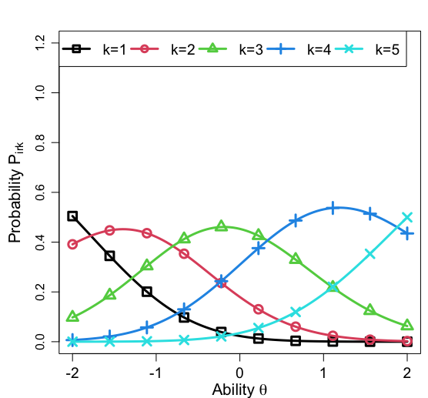
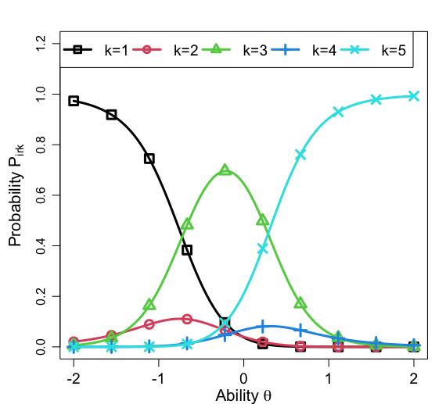
120 | 15 | 5 | 0.234 | 0.606 | 0.840 | 0.055 | 0.007 | 0.000 | -0.112 | 0.000 | 1.002 | 1.010 | 提案モデル4
120 | 10 | 10 | 0.278 | 0.315 | 0.932 | 0.054 | -0.012 | 0.000 | -0.080 | 0.000 | 1.001 | 1.009 | alpha_r抜いたやつ
120 | 15 | 10 | 0.237 | 0.434 | 0.886 | 0.045 | -0.008 | 0.000 | -0.065 | 0.000 | 1.004 | 1.016 |  | WAIC | 5032.3620483 |  | WAIC | 3137.1370598
 |  |  |  |  |  |  |  |  |  |  |  |  |  | RhatMax | 1.0262273919 |  | RhatMax | 1.068291737
 |  |  |  |  |  |  |  |  |  |  |  |  |  | RhatMean | 1.0075910858 |  | RhatMean | 1.0072726913
提案モデル |  |  |  |  |  |  |  |  |  |  |  |  |  | SE Mean | 0.20684850635 |  | SE Mean | 0.26102255635
j | r | t | theta$RMSE | alpha_r$RMSE | alpha_rt$RMSE | beta_rk$RMSE | thata$BIAS | alpha_r$BIAS | alpha_rt$BIAS | beta_rk$BIAS | meanRhat | maxRhat |  | SE SD | 0.011595825167 |  | SE SD | 0.016187143527
60 | 10 | 3 | 0.28 | 0.23 | 0.19 | 0.34 | -0.01 | 0.01 | -0.01 | 0.00 | 1.03 | 1.16 |  | WBIC | 3028.649 |  | WBIC | 1910.699
 |  | 5 | 0.29 | 0.26 | 0.25 | 0.37 | 0.00 | 0.02 | -0.03 | 0.00 | 1.01 | 1.03
 |  | 10 | 0.29 | 0.23 | 0.23 | 0.37 | 0.00 | 0.01 | 0.00 | 0.00 | 1.01 | 1.04 | 10 | 3 | 0.313 | 0.535 | 0.588 | 0.066 | 0.096 | 0.000 | 0.072 | 0.000 | 1.000 | 1.008
 | 15 | 3 | 0.23 | 0.27 | 0.24 | 0.38 | 0.01 | 0.01 | 0.01 | 0.00 | 1.01 | 1.05 | 15 | 3 | 0.270 | 0.484 | 0.460 | 0.056 | -0.030 | 0.000 | -0.106 | 0.000 | 1.002 | 1.015
 |  | 5 | 0.22 | 0.22 | 0.23 | 0.36 | 0.00 | 0.01 | 0.02 | 0.00 | 1.01 | 1.08 | 10 | 5 | 0.325 | 0.447 | 0.533 | 0.065 | 0.053 | 0.000 | 0.082 | 0.000 | 1.000 | 1.010
 |  | 10 | 0.26 | 0.27 | 0.31 | 0.38 | -0.02 | 0.01 | -0.04 | 0.00 | 1.01 | 1.04 | 15 | 5 | 0.269 | 0.457 | 0.576 | 0.067 | -0.013 | 0.000 | 0.014 | 0.000 | 1.002 | 1.015
90 | 10 | 3 | 0.26 | 0.23 | 0.14 | 0.30 | -0.01 | -0.02 | -0.02 | 0.00 | 1.01 | 1.06 | 10 | 10 | 0.324 | 0.448 | 0.614 | 0.081 | -0.017 | 0.000 | -0.080 | 0.000 | 1.000 | 1.007 |  |  |  |  |  |  |  |  |  |  | r=14 |  | r=15
 |  | 5 | 0.26 | 0.25 | 0.16 | 0.30 | 0.01 | 0.02 | 0.03 | 0.00 | 1.01 | 1.04 | 15 | 10 | 0.278 | 0.509 | 0.639 | 0.069 | -0.022 | 0.000 | -0.053 | 0.000 | 1.000 | 1.008
 |  | 10 | 0.29 | 0.27 | 0.23 | 0.31 | 0.00 | 0.03 | 0.02 | 0.00 | 1.01 | 1.03
 | 15 | 3 | 0.21 | 0.21 | 0.17 | 0.32 | 0.03 | 0.01 | 0.06 | 0.00 | 1.01 | 1.03
 |  | 5 | 0.24 | 0.21 | 0.21 | 0.34 | 0.00 | 0.00 | -0.01 | 0.00 | 1.01 | 1.04
 |  | 10 | 0.23 | 0.24 | 0.26 | 0.35 | -0.01 | 0.02 | -0.01 | 0.00 | 1.01 | 1.03
120 | 10 | 3 | 0.26 | 0.19 | 0.15 | 0.27 | -0.01 | 0.01 | 0.00 | 0.00 | 1.01 | 1.03
 |  | 5 | 0.28 | 0.21 | 0.18 | 0.32 | 0.00 | 0.01 | -0.01 | 0.00 | 1.01 | 1.07
 |  | 10 | 0.28 | 0.20 | 0.25 | 0.29 | -0.01 | 0.00 | -0.03 | 0.00 | 1.00 | 1.02
 | 15 | 3 | 0.22 | 0.19 | 0.13 | 0.24 | 0.02 | 0.00 | 0.03 | 0.00 | 1.01 | 1.03
 |  | 5 | 0.23 | 0.17 | 0.18 | 0.31 | 0.02 | 0.02 | 0.05 | 0.00 | 1.01 | 1.06
 |  | 10 | 0.24 | 0.20 | 0.26 | 0.30 | 0.00 | 0.01 | 0.00 | 0.00 | 1.01 | 1.02
AVE |  |  | 0.25 | 0.22 | 0.21 | 0.32 | 0.00 | 0.01 | 0.00 | 0.00 | 1.01

提案モデルシミュレーション実験の結果

既存モデル
 | 赤字＝0.5以上
 | j | r | K | theta$RMSE | pai_0r$RMSE | pai_1r$RMSE | alpha_rt$RMSE | beta_rk$RMSE | theta$BIAS | pai_0r$BIAS | pai_1r$BIAS | alpha_rt$BIAS | beta_rk$BIAS | meanRhat | maxRhat
 | 30 | 5 | 5 | 0.48328541777 | 1.2769621869 | 1.8596142096 | 1.006840282 | 0.30875522022 | 0.024114659096 | 0.15909069974 | 1.1535478864 | -0.080885807967 | 6.94E-18 | 0.99976800627 | 1.014115652
 | 30 | 10 | 5 | 0.33539898981 | 1.1099607234 | 1.5612269539 | 1.0160847643 | 0.37817612178 | 0.0082545019902 | -0.0059647187479 | 0.98430181255 | 0.0084096493027 | 7.81E-18 | 0.99934517688 | 1.0089570623
 | 50 | 5 | 5 | 0.47393524021 | 1.3845748409 | 1.8205953288 | 0.97685791959 | 0.36756954603 | 0.0059062443337 | 0.17327631998 | 1.1755477486 | -0.26423872163 | 6.94E-18 | 0.99949224732 | 1.0118920824
 | 50 | 10 | 5 | 0.341776986 | 1.1280292346 | 2.4228828821 | 1.1162551185 | 0.39696447375 | -0.029389210603 | 0.090729793185 | 1.3670270107 | -0.0080210017506 | 1.39E-17 | 0.99962673299 | 1.0109203348
 | j | r | K | theta$RMSE | pai_0r$RMSE | pai_1r$RMSE | alpha_rt$RMSE | beta_rk$RMSE | theta$BIAS | pai_0r$BIAS | pai_1r$BIAS | alpha_rt$BIAS | beta_rk$BIAS | meanRhat | maxRhat
 | 30 | 5 | 5 | 0.40867474376 | 1.0662074123 | 0.99880193888 | 0.99960562696 | 0.29973823539 | -0.024024045331 | -0.071429918122 | 0.67688653077 | 0.14074268196 | -2.36E-17 | 0.99971655337 | 1.0103720221
 | 30 | 10 | 5 | 0.37185054284 | 1.3764125325 | 2.1582367756 | 1.1152449135 | 0.31678486335 | -0.10965588389 | 0.25999574161 | 1.4194436813 | -0.1722558596 | 1.94E-17 | 0.99939683257 | 1.0073844988
 | 50 | 5 | 5 | 0.42762751572 | 1.2889913218 | 0.9781475083 | 1.1624774626 | 0.45785410059 | -0.023230331523 | 0.020215398212 | 0.74798736424 | -0.19610771838 | -2.08E-17 | 0.99968428638 | 1.0098203495
 | 50 | 10 | 5 | 0.36525313506 | 1.2316331426 | 1.7141387258 | 1.1702198355 | 0.29057543708 | -0.010414155891 | 0.14794058861 | 1.1755389189 | -0.0098225767747 | 2.19E-17 | 0.99941856756 | 1.0108874138
 | j | r | K | theta$RMSE | pai_0r$RMSE | pai_1r$RMSE | alpha_rt$RMSE | beta_rk$RMSE | theta$BIAS | pai_0r$BIAS | pai_1r$BIAS | alpha_rt$BIAS | beta_rk$BIAS | meanRhat | maxRhat
 | 30 | 5 | 5 | 0.43250780521 | 0.6075734203 | 0.47827426232 | 1.1140199282 | 0.48347086286 | -0.06682652598 | -0.081537979463 | 0.40006406879 | 0.17981162155 | -2.78E-17 | 0.99960481147 | 1.0065684294
 | 30 | 10 | 5 | 0.40130656053 | 1.8055521331 | 1.0996614189 | 1.4020888893 | 0.17490094824 | -0.20592460238 | 0.44639006076 | 0.81360581033 | -0.25163312427 | 2.78E-17 | 0.99927428644 | 1.0059835005
 | 50 | 5 | 5 | 0.48524664136 | 1.7686842373 | 1.4602717534 | 1.146954181 | 0.43454686933 | -0.12284005226 | 1.0753560273 | 0.79212655863 | -0.32173663129 | 2.78E-17 | 0.9992463576 | 1.0026814191
 | 50 | 10 | 5 | 0.2515927421 | 1.302606148 | 1.4260707062 | 1.4179805907 | 0.41040444284 | -0.033571177245 | -0.4118759263 | 0.60473522116 | 0.054160775009 | 2.08E-17 | 0.99927008387 | 1.0153199519
pai_1rの生成を修正 |  |  |  |  |  | ちょっと良くはなった
 | 30 | 5 | 5 | 0.41255238196 | 1.0074207666 | 0.59025385933 | 1.147931368 | 0.51421700359 | 0.0076375915059 | 0.20609291334 | 0.52104091224 | -0.0033882549407 | 3.30E-17 | 1.0001826665 | 1.0096392321
 | 30 | 10 | 5 | 0.34687475454 | 0.96909325303 | 0.69744905168 | 0.90076602961 | 0.41985506975 | -0.012410165148 | -0.225998609 | 0.54898473349 | 0.04110875786 | -4.16E-17 | 0.99938418724 | 1.0067557362
 | 50 | 5 | 5 | 0.41874839361 | 0.91671091467 | 0.65227190693 | 0.89207152017 | 0.27526042814 | 0.013778056459 | -0.039200708497 | 0.59919092883 | 0.048804371852 | 3.47E-18 | 0.99951327813 | 1.0092134195
 | 50 | 10 | 5 | 0.30981874015 | 1.0736653632 | 0.68652645366 | 0.99673136055 | 0.39954286376 | 0.018005866036 | 0.015965101385 | 0.58530853209 | 0.046624919317 | 0 | 0.99945056423 | 1.0078615554
 | j | r | K | theta$RMSE | pai_0r$RMSE | pai_1r$RMSE | alpha_rt$RMSE | beta_rk$RMSE | theta$BIAS | pai_0r$BIAS | pai_1r$BIAS | alpha_rt$BIAS | beta_rk$BIAS | meanRhat | maxRhat
 | 30 | 5 | 5 | 0.52669359425 | 1.1015986571 | 0.65172559744 | 1.1026716404 | 0.35519292596 | 0.022482353019 | -0.24988557092 | 0.42902200268 | 0.19896248891 | -4.68E-17 | 1.0001771018 | 1.0121769696
 | 30 | 10 | 5 | 0.31364944782 | 0.98756754202 | 0.73582414344 | 1.0579857527 | 0.3422656898 | -0.088436621604 | -0.034595744313 | 0.55639145496 | -0.028164830982 | -2.08E-17 | 0.99949704715 | 1.007705548
 | 50 | 5 | 5 | 0.39892269148 | 1.1381943871 | 0.62916046796 | 1.0694384831 | 0.46600281965 | 0.042697005299 | -0.53217538246 | 0.55312494431 | 0.5073883352 | 1.21E-17 | 0.99938762434 | 1.0068660238
 | 50 | 10 | 5 | 0.33913703024 | 0.91944237976 | 0.67611635059 | 0.97672009991 | 0.31840277146 | 0.013579008756 | -0.099140931719 | 0.54195911203 | 0.21555166418 | -1.73E-18 | 0.99947673116 | 1.0142163397
モデルのpai_1rの部分を修正 |  |  |  |  |  | 結構改善
 | 30 | 5 | 5 | 0.41137626686 | 0.91749705715 | 0.30781905245 | 0.91590411454 | 0.4446528065 | -0.04048856217 | 0.33959888556 | -0.042809601389 | -0.35153051163 | -2.78E-17 | 0.99942095702 | 1.0047001339
 | 30 | 10 | 5 | 0.33658911956 | 1.2632276685 | 0.40305631622 | 1.0662406234 | 0.61961539061 | 0.028090150456 | -0.013863550673 | -0.0437524863 | 0.061448343276 | -6.94E-18 | 1.0002423524 | 1.0083303889
 | 50 | 5 | 5 | 0.44594574161 | 1.1589980264 | 0.52340707775 | 1.0918487802 | 0.49319402674 | -0.028491187043 | 0.36591378727 | -0.12242929593 | -0.31846019124 | -1.39E-17 | 0.99969995315 | 1.0099801877
 | 50 | 10 | 5 | 0.42820775741 | 1.6750449696 | 0.50575642538 | 1.354992543 | 0.31625872028 | -0.11925156425 | 0.46554969078 | -0.04771004333 | -0.37374248617 | 3.64E-17 | 1.0000905798 | 1.0087716142

alpha_rtの生成を修正 |  |  |  |  | pai_0rが改善！ |  | あとここ?
 | 30 | 5 | 5 | 0.52529936584 | 0.30635129495 | 0.52134937368 | 0.81089123182 | 0.26692364937 | 0.023765920413 | 0.1654082144 | -0.11868671868 | -0.07323781932 | 1.39E-17 | 1.0004503026 | 1.0143164808
 | 30 | 10 | 5 | 0.47011119134 | 0.27469273509 | 0.45385890538 | 0.7806014177 | 0.45168593377 | 0.018899713818 | -0.066336638316 | -0.096482785725 | 0.028939250901 | 1.04E-17 | 1.0001173381 | 1.0159645313
 | 50 | 5 | 5 | 0.62444740806 | 0.21145051996 | 0.27191324139 | 0.77843275891 | 0.49915878996 | -0.0086065661404 | 0.097501282936 | -0.076668028868 | -0.036357288613 | 3.47E-18 | 0.9994473164 | 1.008197966
 | 50 | 10 | 5 | 0.4191527513 | 0.20957562439 | 0.35433782572 | 0.81222230635 | 0.27206245671 | -0.048863362844 | -0.12176348131 | -0.071137782508 | 0.035326744361 | -1.56E-17 | 0.99957278854 | 1.0092128829
ループ回数増やしてもう一回
 | 30 | 5 | 5 | 0.55593072651 | 0.2993540002 | 0.41405171939 | 0.81348621486 | 0.38786372625 | -0.068252251401 | -0.0073654262387 | -0.020724013278 | -0.0062563699218 | 1.73E-18 | 0.99978041376 | 1.0065140349
 | 30 | 10 | 5 | 0.4204594332 | 0.25980933619 | 0.56446041394 | 0.76782661636 | 0.19395273979 | 0.056540481778 | 0.11089334574 | -0.11028070279 | -0.03188750973 | -1.56E-17 | 1.0004891358 | 1.0153456631
 | 50 | 5 | 5 | 0.53087725322 | 0.24083685816 | 0.47470024862 | 0.81747237492 | 0.19439123764 | 0.033453251327 | -0.065878312688 | -0.095709804923 | 0.046384765086 | -1.65E-17 | 1.0001676896 | 1.0118766312
 | 50 | 10 | 5 | 0.41474819289 | 0.24599712174 | 0.48800399053 | 0.7928450539 | 0.28400235669 | 0.0013301996743 | -0.021578114247 | -0.097788216064 | -2.89E-05 | -3.47E-18 | 1.0002065005 | 1.0153342013
pai_0rの生成を修正
 | 30 | 5 | 5 | 0.53215264668 | 0.18123773106 | 0.50510165819 | 0.80786601989 | 0.35104070018 | 0.0028596936844 | 0.015322244567 | -0.14975287578 | 0.01497583159 | 1.99E-17 | 1.0004331936 | 1.0088734286
 | 30 | 10 | 5 | 0.35569284211 | 0.21451844242 | 0.5085088213 | 0.77211621597 | 0.29028641683 | -0.0088652867521 | 0.016044067005 | -0.11151390802 | -0.033834483511 | 5.20E-18 | 1.0006331281 | 1.0125383948
 | 50 | 5 | 5 | 0.52465068312 | 0.22254108512 | 0.29763021841 | 0.7514017082 | 0.36461649928 | 0.0032668258842 | -0.0077195087507 | 0.01261608076 | -0.010773987567 | 6.94E-18 | 0.99996552277 | 1.0119799054
 | 50 | 10 | 5 | 0.45004882637 | 0.19001168539 | 0.32073576602 | 0.77968165717 | 0.43395960933 | -0.0015814744188 | 0.012202487672 | -0.08026250575 | -0.0018697592276 | 1.73E-18 | 1.0001855979 | 1.0181378874
 | j | r | K | theta$RMSE | pai_0r$RMSE | pai_1r$RMSE | alpha_rt$RMSE | beta_rk$RMSE | theta$BIAS | pai_0r$BIAS | pai_1r$BIAS | alpha_rt$BIAS | beta_rk$BIAS | meanRhat | maxRhat
 | 30 | 5 | 5 | 0.58907292183 | 0.28431192695 | 0.3084664903 | 0.77670998011 | 0.59117154153 | 0.01116670404 | -0.057656755137 | -0.0080070385192 | 0.032062979985 | -6.94E-18 | 0.99953798509 | 1.0057021648
 | 30 | 10 | 5 | 0.51988459459 | 0.290334415 | 0.86469681468 | 0.7989788505 | 0.35427005349 | -0.039359138247 | 0.10035573995 | -0.24425172264 | -0.041794524313 | 1.56E-17 | 0.99991497869 | 1.0081944461
 | 50 | 5 | 5 | 0.52068613384 | 0.29435542194 | 0.47153176753 | 0.7888531977 | 0.30638322224 | 0.010942721772 | -0.15170557843 | -0.013697023062 | 0.037154207592 | -1.04E-17 | 1.0003482161 | 1.0131104418
 | 50 | 10 | 5 | 0.45453108675 | 0.18412813902 | 0.5113308806 | 0.76439161353 | 0.42858326834 | 0.0015918489073 | 0.0016542898145 | -0.10466585253 | 0.013984295359 | 4.86E-17 | 0.99989164754 | 1.010174381
RMSEとか求めるところのalpha_rtを修正(beta_rkと同じ感じに) |  |  |  |  |  | なぜかここが改善してる、たまたま？
 | 30 | 5 | 5 | 0.43333680243 | 0.29843044617 | 0.37486352524 | 0.74709150007 | 0.43249542098 | 0.0050793012136 | -0.017034357495 | -0.074563186691 | -0.0027173872772 | 2.08E-17 | 0.99965196248 | 1.0078340869
 | 30 | 10 | 5 | 0.47051031064 | 0.2913258107 | 0.4847016615 | 0.7564242659 | 0.43101706256 | 0.020309158124 | -0.057926945033 | -0.089512898671 | 0.046938578486 | 3.47E-18 | 1.0002979942 | 1.0124848626
 | 50 | 5 | 5 | 0.50984393954 | 0.18466427956 | 0.31766447707 | 0.73628891287 | 0.25891872375 | -0.0025467229061 | -0.030873791761 | -0.080695178529 | 0.0039481212226 | 2.47E-32 | 0.99992288073 | 1.0123908967
 | 50 | 10 | 5 | 0.40894577163 | 0.19833710907 | 0.39836037838 | 0.75796314059 | 0.32690384388 | -0.0078475648837 | 0.03180744255 | -0.03978664908 | -0.033117341037 | -6.94E-18 | 1.0000771599 | 1.0123991277
1.7がcategory_prmにかかってなかったので修正 |  |  |  | 特に改善せず
 | 30 | 5 | 5 | 0.55525340835 | 0.25072649613 | 0.42146328342 | 0.69705458233 | 0.21382251125 | -0.011342306627 | 0.11629751156 | -0.074751235699 | -0.038719644459 | 1.91E-17 | 1.000710009 | 1.011555974
 | 30 | 10 | 5 | 0.40346989461 | 0.34067390611 | 0.49441565373 | 0.74049996914 | 0.11160355356 | -0.011434502312 | 0.05542526105 | -0.042147924235 | -0.054623794834 | 5.20E-18 | 1.0005438481 | 1.0151028485
 | 50 | 5 | 5 | 0.43865596224 | 0.1679636682 | 0.24621728148 | 0.70649934038 | 0.11183763896 | -0.0049098753762 | 0.015219562185 | -0.046614493644 | 0.0093380216576 | -3.21E-17 | 0.99987886739 | 1.0164560425
 | 50 | 10 | 5 | 0.4159688517 | 0.22696366832 | 0.33899772896 | 0.75164204111 | 0.16106876794 | -0.0023302047293 | 0.05678660715 | -0.046195366521 | 0.024652607751 | 3.47E-18 | 1.0000246278 | 1.014452446
beta_rkの生成を修正 |  |  |  | 特に改善しないけどこれは必要な修正だと思う
 | 30 | 5 | 5 | 0.60504885882 | 0.22118442159 | 0.30909658956 | 0.72661409505 | 0.15226418887 | -0.0073053961433 | 0.039209275478 | -0.054124528715 | 0.015441798218 | -2.43E-17 | 1.0002782065 | 1.0100224676
 | 30 | 10 | 5 | 0.4211405205 | 0.32218709176 | 0.34153165504 | 0.75628699901 | 0.071266479008 | -0.0032928231879 | -0.0034745309435 | -0.023390819209 | -0.016052215157 | 3.12E-17 | 0.99997800716 | 1.0095445186
 | 50 | 5 | 5 | 0.49852389674 | 0.17837498956 | 0.13806975492 | 0.68229067647 | 0.10598059496 | -0.0059674791267 | 0.023327479527 | -0.017289143238 | -0.046155413819 | -8.67E-18 | 0.99971499079 | 1.0100889158
 | 50 | 10 | 5 | 0.40216414631 | 0.16020991901 | 0.34207120612 | 0.74026782632 | 0.073318210812 | -0.0082012482039 | 0.048041034328 | -0.042345746454 | -0.030039738187 | 2.47E-32 | 1.0002103092 | 1.0217882759
 | j | r | K | theta$RMSE | pai_0r$RMSE | pai_1r$RMSE | alpha_rt$RMSE | beta_rk$RMSE | theta$BIAS | pai_0r$BIAS | pai_1r$BIAS | alpha_rt$BIAS | beta_rk$BIAS | meanRhat | maxRhat
 | 30 | 5 | 5 | 0.51291229768 | 0.20523799122 | 0.28541300525 | 0.71896645489 | 0.16788194572 | 0.0092155530115 | -0.062254476217 | -0.06725595674 | 0.041431003365 | 3.47E-18 | 0.99981993582 | 1.0084649432
 | 30 | 10 | 5 | 0.48290250321 | 0.30792219537 | 0.41604260962 | 0.73894610401 | 0.099703008754 | 0.013039209574 | -0.05524832786 | -0.081458078619 | -0.0029804505115 | -3.47E-17 | 0.99972418367 | 1.0107832843
 | 50 | 5 | 5 | 0.54760593685 | 0.20805648906 | 0.41502972473 | 0.70227902277 | 0.094834230732 | -0.0050360124162 | 0.056894503159 | -0.10086519072 | -0.051583457337 | -2.78E-17 | 1.0001606104 | 1.0106066677
 | 50 | 10 | 5 | 0.39249273357 | 0.23464179424 | 0.29878608218 | 0.74091343255 | 0.04338632019 | 0.0012054466638 | -0.0035636790557 | -0.047662212445 | 0.026145525302 | 8.67E-19 | 0.99997194082 | 1.0173870924
beta_rtの生成を自分で作るように
 | 30 | 5 | 5 | 0.40444274317 | 1.4615349936 | 0.43705501491 | 1.0335501133 | 0.35202190726 | -0.073165825067 | 0.39485613457 | -0.020069503955 | -0.24057422816 | -1.04E-17 | 1.0000444589 | 1.0085288088
 | 30 | 10 | 5 | 0.35555856628 | 1.2664525539 | 0.46089985273 | 1.1424250653 | 0.37288282047 | -0.030100426401 | 0.10723709064 | 0.014580253978 | -0.023109673006 | -2.78E-17 | 0.99982902338 | 1.0072718481
 | 50 | 5 | 5 | 0.37644495733 | 1.490539298 | 0.31419989724 | 1.1556359777 | 0.40679816721 | -0.043890504943 | 0.40653605932 | 0.033965705817 | -0.32834774913 | 2.78E-17 | 0.99960873332 | 1.0062709855
 | 50 | 10 | 5 | 0.37296021837 | 1.5331468529 | 0.5373090321 | 0.95339876242 | 0.33321104624 | 0.014367329712 | -0.069170519365 | 0.097391697287 | 0.17151800895 | 3.47E-18 | 0.99945797741 | 1.0133858684
なんか色々変えた |  |  |  | theta$RMSE | pai_0r$RMSE | pai_1r$RMSE | alpha_rt$RMSE | beta_rk$RMSE | theta$BIAS | pai_0r$BIAS | pai_1r$BIAS | alpha_rt$BIAS | beta_rk$BIAS | meanRhat | maxRhat
 | 60 | 15 | 5 | 0.25588906426 | 0.63669424116 | 1.0930404649 | 0.87267153025 | 0.067816946416 | -0.019786204702 | 0.056658543736 | -0.35533326877 | -0.1417035284 | 2.78E-17 | 1.0033741592 | 悪化してる？ |  |  | t=3 |  |  | t=5 |  |  | t=10
 | 60 | 10 | 5 | 0.34664922301 | 0.94811352583 | 3.5465023301 | 1.068077012 | 0.063457434768 | -0.069822418871 | 0.42691390267 | -1.075414059 | -0.23657140519 | 3.70E-17 | 1.0022726572 |  |  |  | WAIC | 3106.6330305 |  | WAIC | 3171.9206334 |  | WAIC | 3296.7621231
 | 60 | 15 | 5 | 0.24273394513 | 0.9572905687 | 0.76960680151 | 0.96182719301 | 0.040120731544 | 0.0035669237752 | -0.055521715492 | -0.24487883589 | 0.080771636825 | -1.39E-17 | 1.0069802645 |  |  |  | RhatMax | 1.0129830732 |  | RhatMax | 1.0164741175 |  | RhatMax | 1.0184403182
 | 60 | 10 | 5 | 0.30487634633 | 0.87922363819 | 1.0001729983 | 0.9729869767 | 0.11897641269 | 0.032154529467 | -0.19253861678 | -0.28817930242 | 0.21717909619 | 0 | 1.0035724427 |  |  |  | RhatMean | 1.0007552844 |  | RhatMean | 1.0018145822 |  | RhatMean | 1.0022469462
 | 60 | 15 | 5 | 0.27106962417 | 0.98993789548 | 15.420494408 | 1.1425525409 | 0.1731926299 | -0.022469346219 | 0.095942736303 | -3.8709487709 | -0.093582539939 | -3.29E-32 | 1.00361732 |  |  |  | SE Mean | 0.19658242566 |  | SE Mean | 0.19919183775 |  | SE Mean | 0.2201736512
 | 60 | 10 | 5 | 0.31766383425 | 1.2843497797 | 3.5169374321 | 1.4329892751 | 0.17938622069 | -0.010565776779 | 0.038015667561 | -1.1102775292 | -0.1099490995 | 5.09E-17 | 1.0015530929 |  |  |  | SE SD | 0.0050758815465 |  | SE SD | 0.0072014766011 |  | SE SD | 0.0060091172971
 | 90 | 15 | 5 | 0.24977001114 | 0.90609275186 | 0.60976401185 | 0.89477085685 | 0.056731743683 | 0.0033496713886 | -0.085513950324 | -0.28851523859 | 0.19227341674 | 8.79E-17 | 1.0019215272
 | 90 | 10 | 5 | 0.29191798635 | 0.61635977353 | 3.1354900882 | 0.88505784572 | 0.13234784003 | -0.001041393104 | 0.0031802512335 | -1.1853314251 | 0.24606587066 | -9.25E-18 | 1.0028288675
 | 90 | 15 | 5 | 0.24957125801 | 0.70641420939 | 0.99443313647 | 0.69711305618 | 0.088322112831 | -0.033050064527 | 0.17463157822 | -0.30715355188 | -0.1527878865 | 1.27E-17 | 1.0028290528 |  |  |  | WBIC | 課題0 |  |  |  | 課題1 |  |  | 課題2 |  |  | 課題3
 |  |  |  |  |  |  |  |  |  |  |  |  |  |  |  |  |  | 既存モデル | t=3 | t=5 | t=10 |  | t=3 | t=5 | t=10 | t=3 | t=5 | t=10 | t=3 | t=5 | t=10
beta_rtをTimeIDにした |  |  |  |  |  |  |  |  |  |  |  |  |  |  |  |  |  |  | 1825.648 | 1916.035 | 2016.664 |  | 1733.25 | 1803.217 | 1894.873 | 1621.202 | 1645.02 | 1730.481 | 1699.648 | 1786.709 | 1857.001
 | j | r | t | theta$RMSE | pai_0r$RMSE | pai_1r$RMSE | beta_k$RMSE | theta$BIAS | pai_0r$BIAS | pai_1r$BIAS | beta_rk$BIAS
 | 60 | 10 | 3 | 0.35 | 0.33 | 0.77 | 0.12 | -0.03 | -0.03 | -0.25 | 1.39E-17 | 1.0002418662 | 1.0071029659
 | 60 | 15 | 3 | 0.33 | 0.82 | 1.88 | 0.10 | 0.01 | 0.10 | 0.42 | 2.08E-17 | 1.001019416 | 1.0063936358
 | 60 | 10 | 5 | 0.49 | 0.87 | 2.99 | 0.13 | 0.01 | -0.11 | 0.94 | -2.78E-17 | 0.99958245781 | 1.0032570989
 | 60 | 15 | 5 | 0.34 | 0.70 | 0.78 | 0.05 | 0.01 | 0.01 | -0.10 | 3.47E-17 | 0.99990902193 | 1.004887486
 | 60 | 10 | 10 | 0.72 | 0.59 | 1.16 | 0.13 | 0.00 | -0.07 | 0.30 | 4.16E-17 | 0.99991024603 | 1.0053567791
 | 60 | 15 | 10 | 0.60 | 0.99 | 2.52 | 0.15 | 0.01 | -0.03 | 0.43 | 1.30E-17 | 1.0005514122 | 1.0088189454
 | 90 | 10 | 3 | 0.41 | 0.40 | 0.33 | 0.09 | -0.02 | 0.10 | 0.04 | 2.08E-17 | 1.0003257625 | 1.0090761438
 | 90 | 15 | 3 | 0.37 | 0.63 | 0.51 | 0.12 | 0.01 | -0.07 | 0.10 | 3.47E-17 | 1.0002503859 | 1.0059510342
 | 90 | 10 | 5 | 0.47 | 0.63 | 1.06 | 0.09 | -0.02 | 0.02 | -0.51 | -6.94E-18 | 0.99981687723 | 1.005199622
 | 90 | 15 | 5 | 0.43 | 0.80 | 1.24 | 0.17 | 0.03 | 0.27 | -0.27 | 1.73E-18 | 0.99973630598 | 1.0045087822
 | 90 | 10 | 10 | 0.86 | 0.66 | 0.95 | 0.16 | 0.01 | 0.15 | -0.05 | 6.94E-18 | 0.99988111755 | 1.0075730235
 | 90 | 15 | 10 | 0.44 | 0.62 | 0.67 | 0.07 | 0.00 | -0.18 | -0.09 | 1.04E-17 | 0.99981167549 | 1.0049434683
pai_1rを消してやってみる
 | j | r | t | theta$RMSE | pai_0r$RMSE | beta_k$RMSE | theta$BIAS | pai_0r$BIAS | beta_rk$BIAS
 | 60 | 10 | 3 | 0.446 | 0.174 | 0.117 | -0.022 | 0.052 | -8.67E-18 | 1.002 | 1.012
 | 60 | 15 | 3 | 0.408 | 0.185 | 0.151 | 0.025 | -0.057 | 2.78E-17 | 1.001 | 1.008
 | 60 | 10 | 5 | 0.706 | 0.233 | 0.095 | 0.038 | -0.045 | -1.73E-17 | 1.000 | 1.004
 | 60 | 15 | 5 | 0.578 | 0.232 | 0.081 | 0.053 | -0.032 | 6.16E-33 | 1.001 | 1.008
 | 60 | 10 | 10 | 0.804 | 0.370 | 0.247 | -0.019 | -0.005 | -2.78E-17 | 0.999 | 1.003
 | 60 | 15 | 10 | 0.737 | 0.315 | 0.081 | 0.023 | 0.048 | 6.07E-17 | 1.000 | 1.006
 | 90 | 10 | 3 | 0.520 | 0.160 | 0.071 | -0.014 | 0.045 | 2.08E-17 | 1.000 | 1.008
 | 90 | 15 | 3 | 0.373 | 0.120 | 0.101 | -0.010 | 0.025 | 1.73E-17 | 1.002 | 1.011
 | 90 | 10 | 5 | 0.628 | 0.176 | 0.162 | -0.006 | -0.050 | 3.82E-17 | 1.000 | 1.005
 | 90 | 15 | 5 | 0.670 | 0.244 | 0.066 | 0.026 | 0.013 | -1.04E-17 | 1.000 | 1.008
 | 90 | 10 | 10 | 0.935 | 0.592 | 0.208 | 0.023 | 0.374 | 6.94E-18 | 0.999 | 1.003
 | 90 | 15 | 10 | 0.781 | 0.360 | 0.182 | -0.003 | -0.125 | 2.16E-32 | 1.000 | 1.010
pai_1r戻してゼロサム
 | j | r | t | theta$RMSE | pai_0r$RMSE | pai_1r$RMSE | beta_k$RMSE | theta$BIAS | pai_0r$BIAS | pai_1r$BIAS | beta_rk$BIAS
 | 60 | 10 | 3 | 0.253 | 0.336 | 0.419 | 0.099 | 0.023 | 0.031 | 5.55E-18 | -1.04E-17 | 1.000 | 1.004
 | 60 | 15 | 3 | 0.268 | 0.292 | 0.363 | 0.150 | 0.022 | -0.089 | 2.32E-18 | 3.47E-17 | 1.001 | 1.006
 | 60 | 10 | 5 | 0.360 | 0.571 | 0.751 | 0.088 | 0.003 | 0.097 | -2.76E-18 | -2.60E-17 | 1.001 | 1.007
 | 60 | 15 | 5 | 0.288 | 0.611 | 0.708 | 0.078 | -0.006 | -0.378 | -1.06E-17 | 2.78E-17 | 1.001 | 1.010
 | 60 | 10 | 10 | 0.606 | 0.429 | 0.361 | 0.079 | 0.025 | 0.009 | 2.08E-18 | 4.51E-17 | 1.000 | 1.003
 | 60 | 15 | 10 | 0.382 | 0.494 | 0.469 | 0.086 | -0.032 | 0.172 | 9.96E-18 | -8.67E-18 | 1.002 | 1.009
 | 90 | 10 | 3 | 0.345 | 0.608 | 0.500 | 0.104 | -0.010 | 0.126 | -6.25E-18 | 4.16E-17 | 1.000 | 1.005
 | 90 | 15 | 3 | 0.283 | 0.370 | 0.393 | 0.102 | -0.032 | -0.130 | -9.24E-18 | -1.56E-17 | 1.000 | 1.005
 | 90 | 10 | 5 | 0.409 | 0.423 | 0.282 | 0.084 | -0.017 | 0.121 | -2.78E-18 | 2.78E-17 | 1.000 | 1.006
 | 90 | 15 | 5 | 0.414 | 0.681 | 0.819 | 0.065 | 0.089 | -0.220 | -3.82E-17 | -4.16E-17 | 1.000 | 1.006
 | 90 | 10 | 10 | 0.587 | 0.486 | 0.215 | 0.070 | -0.005 | -0.255 | 2.78E-18 | -8.67E-18 | 1.000 | 1.007
 | 90 | 15 | 10 | 0.384 | 0.830 | 1.381 | 0.084 | -0.030 | 0.153 | 4.61E-18 | 1.39E-17 | 1.001 | 1.012
pai_1rとTimeIDを消してやってみる
 | j | r | t | theta$RMSE | pai_0r$RMSE | beta_k$RMSE | theta$BIAS | pai_0r$BIAS | beta_rk$BIAS
 | 60 | 10 | 3 | 0.247 | 0.154 | 0.052 | 0.004 | -0.018 | -7.81E-18 | 1.0017449909 | 1.0083705964
 | 60 | 15 | 3 | 0.195 | 0.144 | 0.048 | 0.039 | 0.037 | -1.73E-17 | 1.009862075 | 1.0262597484
 | 60 | 10 | 5 | 0.297 | 0.156 | 0.060 | 0.084 | 0.094 | 6.94E-18 | 1.0023184435 | 1.01123636
 | 60 | 15 | 5 | 0.212 | 0.120 | 0.050 | -0.010 | -0.016 | 4.16E-17 | 1.0088096527 | 1.0252456698
 | 60 | 10 | 10 | 0.296 | 0.156 | 0.065 | 0.049 | 0.050 | 5.03E-17 | 1.0021887663 | 1.0092691609
 | 60 | 15 | 10 | 0.233 | 0.101 | 0.053 | 0.007 | 0.001 | 0 | 1.0045642613 | 1.0140990707
 | 90 | 10 | 3 | 0.260 | 0.102 | 0.038 | -0.030 | 0.028 | 1.73E-18 | 1.0020247881 | 1.0116166668
 | 90 | 15 | 3 | 0.216 | 0.094 | 0.068 | 0.015 | 0.015 | 1.73E-17 | 1.0033773453 | 1.0139902682
 | 90 | 10 | 5 | 0.248 | 0.105 | 0.104 | -0.031 | -0.031 | -1.39E-17 | 1.0025431928 | 1.0141860143
 | 90 | 15 | 5 | 0.257 | 0.097 | 0.057 | -0.012 | 0.000 | -1.39E-17 | 1.0027754075 | 1.014859416
 | 90 | 10 | 10 | 0.271 | 0.114 | 0.078 | 0.014 | -0.001 | -1.39E-17 | 1.0017749383 | 1.0117062582
 | 90 | 15 | 10 | 0.221 | 0.140 | 0.067 | 0.024 | 0.035 | -7.37E-18 | 1.0038053741 | 1.0158933983
pai_0rにゼロサム
 | j | r | t | theta$RMSE | pai_0r$RMSE | pai_1r$RMSE | beta_k$RMSE | theta$BIAS | pai_0r$BIAS | pai_1r$BIAS | beta_rk$BIAS
 | 60 | 10 | 3 | 0.352 | 0.337 | 0.225 | 0.148 | 0.006 | -1.39E-18 | 0.056 | 0 | 1.0002612224 | 1.0057338301
 | 60 | 15 | 3 | 0.259 | 0.544 | 0.339 | 0.073 | 0.029 | -2.27E-17 | 0.026 | -1.21E-17 | 1.0002767468 | 1.0046527829
 | 60 | 10 | 5 | 0.448 | 0.796 | 0.354 | 0.142 | -0.043 | 2.22E-17 | -0.052 | -6.94E-18 | 0.99966047468 | 1.0027589648
 | 60 | 15 | 5 | 0.276 | 0.363 | 0.188 | 0.052 | 0.010 | 0 | -0.003 | 5.03E-17 | 1.0010716108 | 1.0082271838
 | 60 | 10 | 10 | 0.504 | 0.795 | 0.334 | 0.086 | -0.046 | -1.25E-17 | -0.033 | -4.34E-17 | 1.0001805881 | 1.0047402667
 | 60 | 15 | 10 | 0.464 | 0.863 | 0.358 | 0.069 | -0.072 | -1.85E-17 | 0.010 | 1.21E-17 | 0.99942622463 | 1.003436235
 | 90 | 10 | 3 | 0.355 | 0.369 | 0.232 | 0.088 | -0.001 | 7.64E-18 | 0.026 | 1.91E-17 | 0.99999461465 | 1.0044997577
 | 90 | 15 | 3 | 0.280 | 0.348 | 0.170 | 0.087 | 0.014 | 2.77E-18 | -0.017 | 2.08E-17 | 1.0006868243 | 1.0070311696
 | 90 | 10 | 5 | 0.319 | 0.366 | 0.141 | 0.104 | -0.031 | 9.02E-18 | 0.019 | 8.67E-18 | 0.99985742519 | 1.0041329842
 | 90 | 15 | 5 | 0.366 | 0.709 | 0.274 | 0.091 | 0.055 | -6.95E-18 | 0.016 | 1.73E-17 | 0.99956823437 | 1.0036852987
 | 90 | 10 | 10 | 0.564 | 0.732 | 0.238 | 0.124 | -0.025 | -1.63E-19 | 0.094 | -4.16E-17 | 1.0002290038 | 1.0058441456
 | 90 | 15 | 10 | 0.363 | 0.497 | 0.284 | 0.070 | 0.025 | -2.08E-17 | -0.029 | 5.55E-17 | 1.0007854687 | 1.013423374
TimeIDを0~1に
 | j | r | t | theta$RMSE | pai_0r$RMSE | pai_1r$RMSE | beta_k$RMSE | theta$BIAS | pai_0r$BIAS | pai_1r$BIAS | beta_rk$BIAS
 | 60 | 10 | 3 | 0.254 | 0.424 | 0.444 | 0.06 | -0.014 | 0.038 | -0.033 | 0 | 1.003 | 1.013
 | 60 | 15 | 3 | 0.26 | 0.5 | 0.628 | 0.076 | 0.004 | -0.135 | 0.237 | 0 | 1.009 | 1.029
 | 60 | 10 | 5 | 0.251 | 0.489 | 0.525 | 0.077 | 0.038 | -0.014 | 0.089 | 0 | 1.001 | 1.006
 | 60 | 15 | 5 | 0.234 | 0.486 | 0.557 | 0.058 | 0.013 | 0.078 | -0.114 | 0 | 1.008 | 1.025
 | 60 | 10 | 10 | 0.27 | 0.385 | 0.548 | 0.112 | 0.013 | 0.103 | -0.064 | 0 | 1.001 | 1.008
 | 60 | 15 | 10 | 0.235 | 0.486 | 0.668 | 0.089 | -0.06 | 0.139 | -0.293 | 0 | 1.004 | 1.015
 | 90 | 10 | 3 | 0.301 | 0.602 | 0.667 | 0.057 | 0.011 | -0.082 | 0.078 | 0 | 1.003 | 1.014
 | 90 | 15 | 3 | 0.227 | 0.444 | 0.586 | 0.1 | 0.001 | -0.033 | 0.032 | 0 | 1.004 | 1.017
 | 90 | 10 | 5 | 0.305 | 0.542 | 0.582 | 0.114 | -0.025 | 0.088 | -0.183 | 0 | 1.002 | 1.013
 | 90 | 15 | 5 | 0.241 | 0.423 | 0.492 | 0.092 | 0.024 | -0.034 | 0.024 | 0 | 1.004 | 1.019
 | 90 | 10 | 10 | 0.343 | 0.366 | 0.585 | 0.042 | -0.072 | 0.058 | -0.216 | 0 | 1.001 | 1.007
 | 90 | 15 | 10 | 0.264 | 0.466 | 0.673 | 0.103 | -0.053 | -0.052 | -0.103 | 0 | 1.004 | 1.017
2と3組み合わせ
 | 60 | 10 | 3 | 0.2983 | 0.3096 | 0.4830 | 0.0836 | -0.1359 | 0.0000 | -0.1510 | -4.86E-17 | 1.0019008837 | 1.0101054337
 | 60 | 15 | 3 | 0.2278 | 0.4671 | 0.5200 | 0.0771 | -0.0337 | 0.0000 | 0.0360 | 3.12E-17 | 1.0014930645 | 1.0087093195 |  | シミュレーション
 | 60 | 10 | 5 | 0.3437 | 0.4081 | 0.5354 | 0.0846 | 0.1066 | 0.0000 | 0.0477 | 1.39E-17 | 1.0014397963 | 1.0117771892 |  | j=120でもやる
 | 60 | 15 | 5 | 0.2679 | 0.7248 | 0.7004 | 0.0550 | -0.0187 | 0.0000 | 0.1145 | -1.47E-17 | 1.0002122181 | 1.0047073646 |  | t/Tしないやつもやる
 | 60 | 10 | 10 | 0.3419 | 0.4328 | 0.5489 | 0.0560 | -0.1158 | 0.0000 | -0.1745 | 6.94E-18 | 1.0002444446 | 1.0085889016 |  | 2と4の手法(スライドの)
 | 60 | 15 | 10 | 0.2339 | 0.4699 | 0.5930 | 0.0707 | 0.0674 | 0.0000 | 0.1236 | -2.26E-17 | 0.99958943641 | 1.0047327474
 | 90 | 10 | 3 | 0.3286 | 0.5177 | 0.5257 | 0.1020 | 0.0073 | 0.0000 | -0.0193 | -4.51E-17 | 1.0005086814 | 1.0070947647
 | 90 | 15 | 3 | 0.2579 | 0.5901 | 0.5857 | 0.0562 | -0.0323 | 0.0000 | 0.1003 | -1.91E-17 | 1.0031179645 | 1.0186352815
 | 90 | 10 | 5 | 0.3234 | 0.4434 | 0.6117 | 0.0594 | 0.1149 | 0.0000 | 0.1968 | 8.67E-18 | 1.0000278501 | 1.0074734514
 | 90 | 15 | 5 | 0.3607 | 1.1192 | 0.7852 | 0.0813 | -0.0898 | 0.0000 | -0.1522 | -3.90E-17 | 1.0017436305 | 1.0170844613
 | 90 | 10 | 10 | 0.3416 | 0.3880 | 0.5250 | 0.1214 | 0.0249 | 0.0000 | 0.1363 | 1.13E-17 | 1.0000187931 | 1.0068956432
 | 90 | 15 | 10 | 0.2488 | 0.5453 | 0.6016 | 0.0801 | 0.0488 | 0.0000 | -0.0621 | 1.56E-17 | 1.0000719224 | 1.0082863224

実データ実験の結果 |  | 中間発表の時のモデルよりいい値が出ている？ |  |  |  |  |  |  | 提案モデル |  |  |  |  |  |  |  |  |  | 新しいデータでやった結果
I=1 |  |  |  |  |  |  |  |  |  |  |  |  |  |  |  |  |  |  | 既存モデル |  |  |  | 指示なし
T=3 |  |  | T=5 |  |  | T=10 |  |  |  | t=3 |  |  | t=5 |  |  | t=10 |  |  |  | WAIC | 3645.2468146 |  |  | WAIC
WAIC | 3077.4692966 |  | WAIC | 3078.8060878 |  | WAIC | 3084.0108665 |  |  | WAIC | 2956.4666821 |  | WAIC | 2962.1597782 |  | WAIC | 2961.4612641 |  |  | RhatMax | 1.018137258 |  |  | RhatMax
RhatMax | 1.0054315326 |  | RhatMax | 1.0038929376 |  | RhatMax | 1.00223388 |  |  | RhatMax | 1.0696743027 |  | RhatMax | 1.050689354 |  | RhatMax | 1.0834169105 |  |  | RhatMean | 1.0018484531 |  |  | RhatMean
RhatMean | 1.0000834442 |  | RhatMean | 0.9994864991 |  | RhatMean | 0.99893679796 |  |  | RhatMean | 1.0097913314 |  | RhatMean | 1.0164691758 |  | RhatMean | 1.0106610104 |  |  | SE Mean | 0.24384690431 |  |  | SE Mean
SE Mean | 0.13300889865 |  | SE Mean | 0.1297436708 |  | SE Mean | 0.12659608667 |  |  | SE Mean | 0.16295797825 |  | SE Mean | 0.17162136686 |  | SE Mean | 0.1790905376 |  |  | SE SD | 0.011345143739 |  |  | SE SD
SE SD | 0.017664956159 |  | SE SD | 0.015533445143 |  | SE SD | 0.015238374526 |  |  | SE SD | 0.010798154394 |  | SE SD | 0.0056233371011 |  | SE SD | 0.0044296728478 |  | 提案モデル |  |  |  | 指示なし
WBIC | 1844.777 |  | WBIC | 2012.743 |  | WBIC | 2623.473 |  |  | WBIC | 1808.674 |  | WBIC | 1807.423 |  | WBIC | 1806.655 |  |  | WAIC | 3436.613226 |  |  | WAIC
I=2 |  |  |  |  |  |  |  |  |  |  |  |  |  |  |  |  |  |  |  | RhatMax | 1.02433064 |  |  | RhatMax
T=3 |  |  | T=5 |  |  | T=10 |  |  |  |  |  |  |  |  |  |  |  |  |  | RhatMean | 1.003011505 |  |  | RhatMean
WAIC | 2925.2201294 |  | WAIC | 2919.6610249 |  | WAIC | 2907.9725045 |  |  |  |  |  |  |  |  |  |  |  |  | SE Mean | 0.28385445252 |  |  | SE Mean |  | 黒 | だんだん厳しく
RhatMax | 1.0029284018 |  | RhatMax | 1.0037210119 |  | RhatMax | 1.0012263174 |  |  |  |  |  |  |  |  |  |  |  |  | SE SD | 0.012360208735 |  |  | SE SD |  | 赤 | だんだん優しく
RhatMean | 0.99929804156 |  | RhatMean | 0.99963741619 |  | RhatMean | 0.99896413203 |  |  |  |  |  |  |  |  |  |  |  |  |  |  |  |  |  |  | 緑 | 日によって変える
SE Mean | 0.13757050703 |  | SE Mean | 0.1413033945 |  | SE Mean | 0.1355102448 |  |  |  |  |  |  |  |  |  |  |  | 前より差がはっきりしている...？ |  |  |  | ・パラメータまとめる |  |  | 青 | 分布に偏り(2,3,4)
SE SD | 0.013576615736 |  | SE SD | 0.012926780385 |  | SE SD | 0.014669973546 |  |  |  |  |  |  |  |  |  |  |  |  |  |  |  | ・特徴的な人→わかりやすくしとく |  |  | 水色 | 分布に偏り(1,3,5)
WBIC | 1790.993 |  | WBIC | 1948.039 |  | WBIC | 2687.139 |  |  |  |  |  |  |  |  |  |  |  |  |  |  |  |  |  |  | 紫 | 基準を与えない
I=3
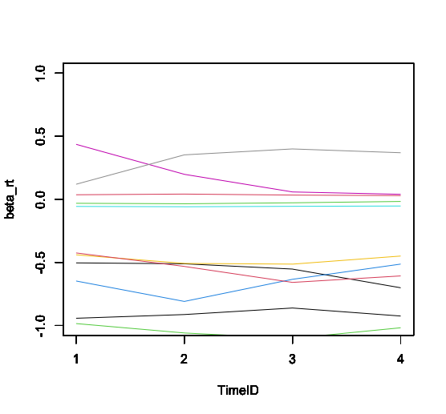
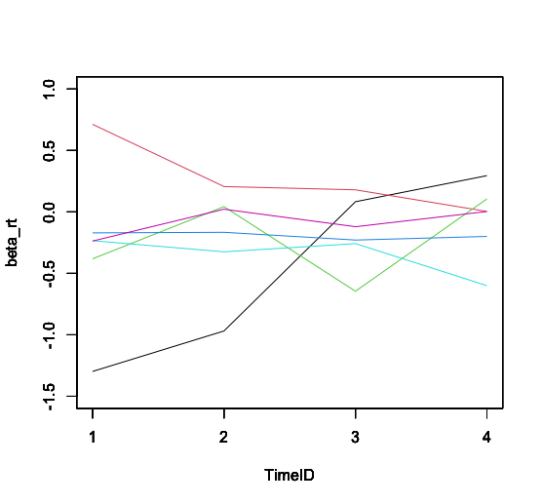
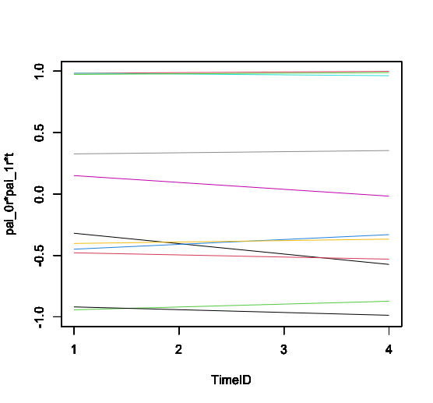
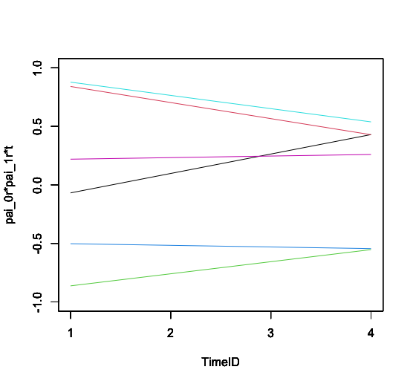
T=3 |  |  | T=5 |  |  | T=10
WAIC | 2786.1229356 |  | WAIC | 2764.9297252 |  | WAIC | 2824.2976745
RhatMax | 1.001451109 |  | RhatMax | 1.001776449 |  | RhatMax | 1.0019786301
RhatMean | 0.99911142843 |  | RhatMean | 0.99917877663 |  | RhatMean | 0.99916500833
SE Mean | 0.13735948139 |  | SE Mean | 0.14012134737 |  | SE Mean | 0.13608533262
SE SD | 0.0060471580969 |  | SE SD | 0.0037727357241 |  | SE SD | 0.0053616908733
WBIC | 2025.451 |  | WBIC | 2615.76 |  | WBIC | 4548.391
I=4
T=3 |  |  | T=5 |  |  | T=10
WAIC | 2859.760143 |  | WAIC | 2853.7584755 |  | WAIC | 2809.6364401
RhatMax | 1.0060539508 |  | RhatMax | 1.0069665448 |  | RhatMax | 1.0018872721
RhatMean | 0.99994918846 |  | RhatMean | 1.0003610886 |  | RhatMean | 0.9989639054
SE Mean | 0.14201273314 |  | SE Mean | 0.1438783591 |  | SE Mean | 0.14106574085
SE SD | 0.01376530875 |  | SE SD | 0.011220165185 |  | SE SD | 0.011062204596
WBIC | 1798.11 |  | WBIC | 2065.62 |  | WBIC | 3093.619 |  |  |  |  |  |  |  |  | バイアスなしの被験者 |  |  |  | バイアスありの被験者 |  |  |  | 既存モデルバイアスなし |  |  | 既存モデルバイアスあり

